Hoja1
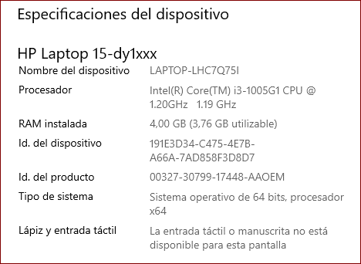
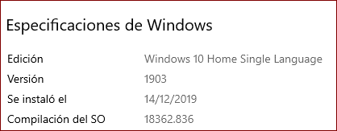
INVENTARIO DE ACTIVOS SOFTWARE

IDENTIFICADOR |  | NOMBRE | DESCRIPCIÓN | RESPONSABLE | TIPO | UBICACIÓN | CRITICO

ID_0001 |  | Servidor web U Hostfull | Servidor Del Área Administrativa | Proveedor del servidor | Servidor (logico) | servidor en la claud | Si

ID_0002 |  | SO Windows 10 preferencialmente | Sisitema Operativo maneja diversos elementos tecnológicos | Sistema operativo | Software(Lógico) | servidor en la claud | Si

ID_0003 |  | My SQL | Aplicación para poder crear una base de datos | Equipo De Trabajo EW | Software(Lógico) | Servidor en la Claud | Si

ID_0004 |  | Router | Comunicacon inalambria para conexión a internet- ETB fibra optica | Proveedor del servidor | Software(Lógico) | Sitio De trabajo del equipo EW | Si

INVENTARIO DE ACTIVOS HARDWARE

IDENTIFICADOR |  | NOMBRE | DESCRIPCIÓN | RESPONSABLE | TIPO | UBICACIÓN | CRITICO

ID_0001 |  | Portatil | Ordenador para programar,Intel Celeron | Equipo De Trabajo EW | Ordenador (Fisico) | Lugar de Trabajo del equipo | Si

ID_0002 |  | Placa madre | MSI-K8MM-V-BUS 600 | Equipo De Trabajo EW | Ordenador (Fisico) | Lugar de Trabajo del equipo | Si

ID_0003 |  | Procesador | N3060 | Equipo De Trabajo EW | Ordenador (Fisico) | Lugar de Trabajo del equipo | Si

ID_0004 |  | Memoria RAM | 4 GB DDR3 L Memory-500 GB HDD | Equipo De Trabajo EW | Ordenador (Fisico) | Lugar de Trabajo del equipo | Si

ID_0004 |  | Mouse | Genious Optimo en scroll bar | Equipo De Trabajo EW | Ordenador (Fisico) | Lugar de Trabajo del equipo | Si

 | Activos del cliente

